问题表
序号 | 模块 | 问题内容 | 问题回复 | 优先级 | 状态 | 提出人 | 提出日期 | 回复人 | 回复日期
36 | 门窗 | 中挺：如果给建筑院用简单，如果建筑院怎么做？ 给二次深化设计则比较复杂，如果这样怎么做？ | 常涵雅：可通过界面输入中梃计算结果值。汪燕提供，涵雅确认。 | 中 | 未解决 |  | 2019-08-30
39 | 栏杆 | 非标准高度栏杆是直接拉伸还是高度方向拆分拼接 |  | 中 | 未解决 |  | 2019-08-30 | 袁学忠 | 2019-09-12
41 | 门窗 | 绿城都建筑设计院中提出门窗外立面的结构线、完成线（看线），浙江工业设计院提出的抹灰层在外窗的显示是否要考虑和更改外窗原型图？ |  | 中 | 未解决 | 袁学忠 | 2019-09-18
42 | 门窗 | 门窗表格式确定用哪种？是否是用李默提供的那个模板样式 |  | 中 | 未解决 | 袁学忠 | 2019-09-19
43 | 后台 | 内部账号区域人员是否能查看本区域的所有项目 |  | 中 | 未解决 | 袁学忠 | 2019-09-18
44 | 门窗 | 门窗算量表多个样式门窗时，除了汇总表，是否每个门窗都要出一个表sheet页？如果是则可能会sheet太多 |  | 中 | 未解决 | 袁学忠 | 2019-09-18
46 | 门窗 | 节能系数是填写还是选择？ |  | 中 | 未解决 | 袁学忠 | 2019-09-19
47 | 门窗 | 二次深化设计中型材系列和玻璃选型的选项有哪些，对应的型材数据什么时候能提供 | 下周二左右能给到，统计项目上的节能系数对应的区域的型材系列 | 中 | 未解决 | 袁学忠 | 2019-09-19
48 | 门窗 | 塞缝尺寸选项和附框选型的选项也请提供 |  | 中 | 未解决 | 袁学忠 | 2019-09-19
49 | 门窗 | 深化设计型材选择是建筑院做还是顾问做，设置完了才能算量 |  | 中 | 未解决 | 袁学忠 | 2019-09-19
50 | 厨卫 | 淋浴房要不要统计 |  | 中 | 未解决 | 韩德福 | 2019-09-19
51 | 厨卫 | 马桶750空间和800空间两种的马桶是否相同 |  | 中 | 未解决 | 韩德福 | 2019-09-19
52 | 厨卫 | 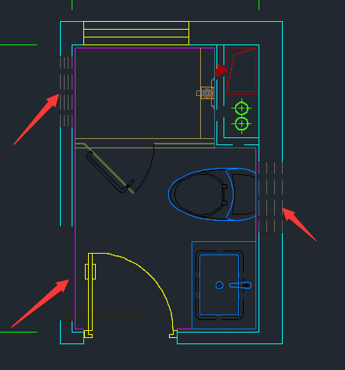 卫生间有好几个灰色隐形窗是什么意思，是否是多个门窗位置关系都可以？若是此情况能否不选择门窗位置直接筛选 |  | 中 | 未解决 | 韩德福 | 2019-09-19

